基本需求
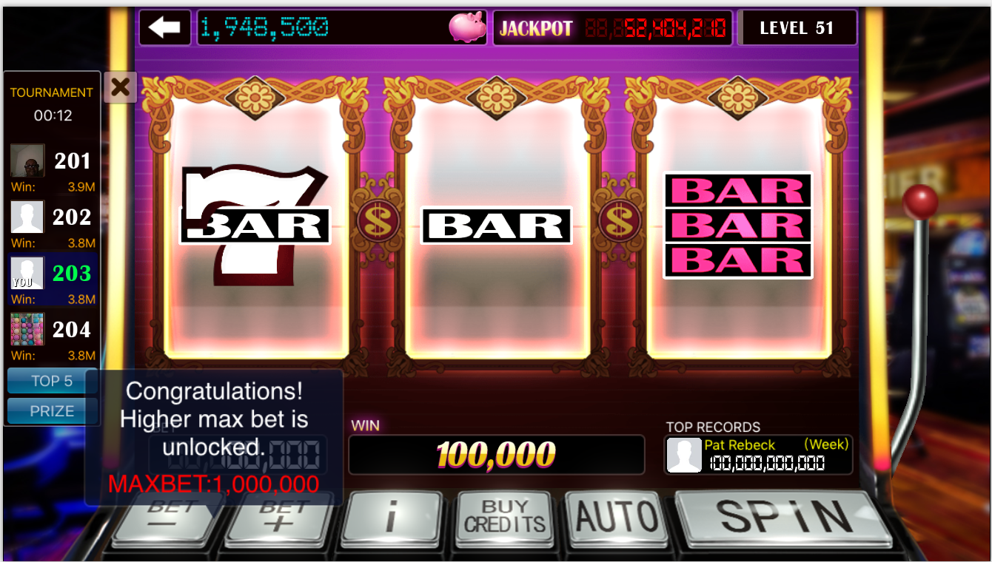
修改目的
1、目前游戏中存在，玩家在游戏初期筹码比较少的情况下，下注过多，导致玩家很快破产，从而流失；我们希望减少这种情况的发生
2、控制玩家前期的游戏体验，使玩家的筹码在游戏的初期不会经历过大的波动
需求简介
玩家在所有机台中的MAX BET值需要根据玩家的等级上升而逐步提高
具体需求
1、需要在GameSetting表中新加一张表《MaxBetUnlockSetting》，表格形式如下所示。要求MaxBet值与其对应等级可配置
如下表所示，玩家在level1时，在所有机器中的MaxBet值为500，即为玩家可以下注50，100,500.
当玩家在Bet为最小值时，继续点击“BET-”按钮，提示“Your bet amount is lowest in this slot”，玩家点击屏幕时，提示框消失。若玩家不点击屏幕，5秒后自动消失
当玩家在Bet为最大值时，继续点击“BET+”按钮，提示“Your bet amount is highest in this slot”，玩家点击屏幕时，提示框消失。若玩家不点击屏幕，5秒后自动消失

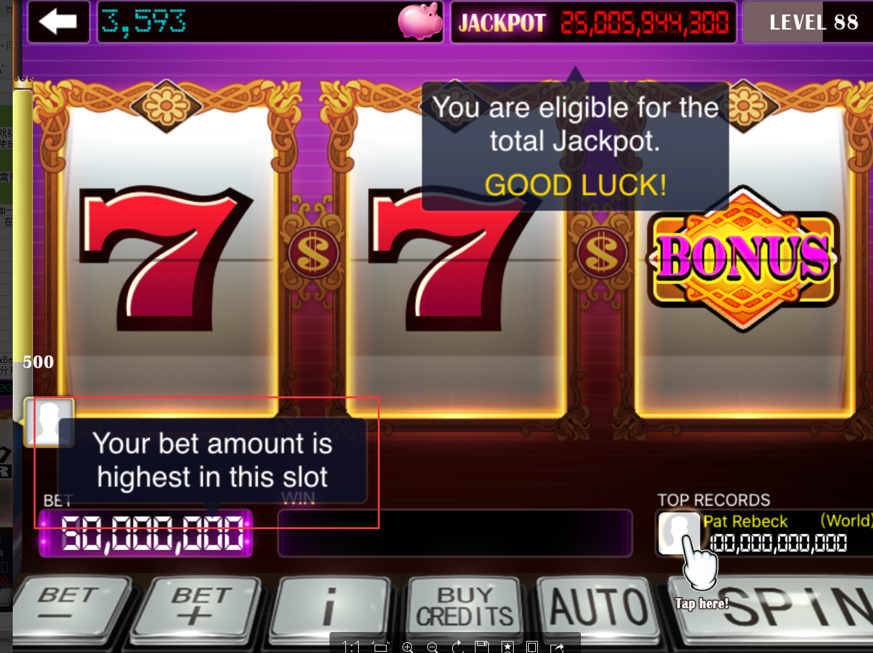
表格 |  | 示意图
MaxBet | Level
500 | 1
1000 | 2
5000 | 3
... | ...

2、当玩家等级提升并且导致MaxBet值变化时，在Bet值显示框附近弹出提示框“Congratulations！ Higher max bet is unlocked. MAXBET: N”。玩家点击屏幕时，提示框消失。若玩家不点击屏幕，5秒后自动消失
提示框内部，“MAXBET：N”部分用红色显示

